测试3
A12
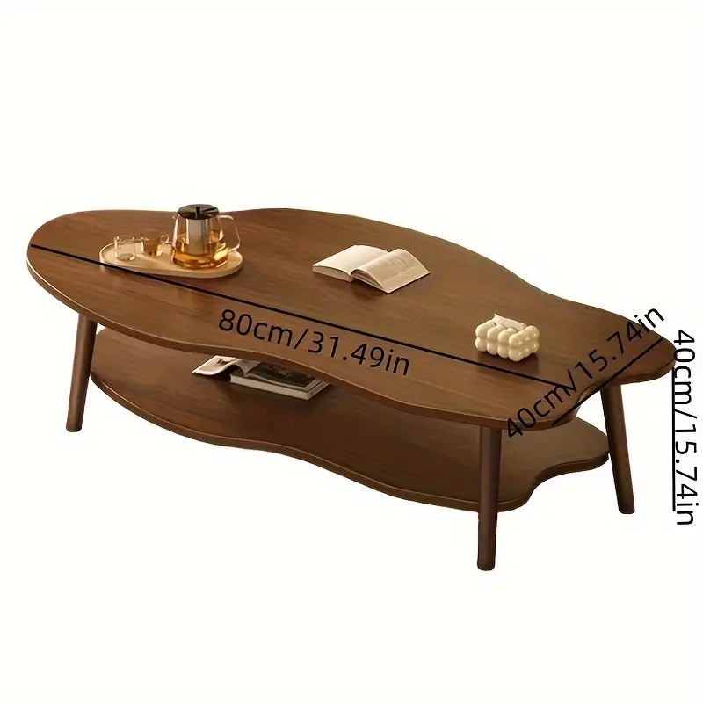
SKC | 状态
17047208432 | 核价通过
85446678974 | 核价通过
32336229334 | 核价通过
54076597067 | 核价通过
37751210448 | 核价通过
16327234540 | 核价通过
33086334175 | 核价通过
82232340100 | 核价通过
32038943211 | 核价通过
59820956165 | 核价通过
79028464602 | 核价通过
60512125653 | 核价通过
53264671534 | 核价通过
54258947445 | 核价通过
68642639928 | 核价通过
34328014378 | 核价通过
92804944439 | 核价通过
81063328237 | 核价通过
13670070695 | 核价通过
98634000100 | 核价通过
89909022238 | 核价通过
33498947908 | 核价通过
33705796153 | 核价通过
94439401540 | 核价通过
90837206733 | 核价通过
23388613168 | 核价通过
13054840532 | 核价通过
23877199653 | 核价通过
82850587554 | 核价通过
17731902429 | 核价通过
60126752057 | 核价通过
59316973816 | 核价通过
16841634027 | 核价通过
96883657366 | 核价通过
51750496839 | 核价通过
26298498877 | 核价通过
54136733388 | 核价通过
32684105221 | 核价通过
68905220994 | 核价通过
66902530248 | 核价通过
74466261841 | 核价通过
64883020904 | 核价通过
37116278551 | 核价通过
24918909140 | 核价通过
59864826143 | 核价通过
25167469233 | 核价通过
71436834032 | 核价通过
59247415356 | 核价通过
58650702305 | 核价通过
45873226036 | 核价通过
57556005928 | 核价通过
94232837858 | 核价通过
57725478060 | 核价通过
11012472553 | 核价通过
86451434799 | 核价通过
52078047816 | 核价通过
89596099139 | 核价通过
44640721406 | 核价通过
95243284988 | 核价通过
44545881502 | 核价通过
39731811064 | 核价通过
73249042349 | 核价通过
69446467157 | 核价通过
96948704468 | 核价通过
63148315268 | 核价通过
87127331522 | 核价通过
27227491480 | 核价通过
97119763083 | 核价通过
75710402138 | 核价通过
56818509039 | 核价通过
27457417126 | 核价通过
95102135557 | 核价通过
45896636074 | 核价通过
61160667199 | 核价通过
62055894573 | 核价通过
68881786145 | 核价通过
70282003387 | 核价通过
87685281880 | 核价通过
21610280564 | 核价通过
91699845802 | 核价通过
41946739971 | 核价通过
53428012133 | 核价通过
13699695234 | 核价通过
34115131527 | 核价通过
85606509425 | 核价通过
69627047563 | 核价通过
88874076228 | 核价通过
74826118290 | 核价通过
94205153411 | 核价通过
67365364982 | 核价通过
15391746937 | 核价通过
51594455659 | 核价通过
61760498927 | 核价通过
36104006894 | 核价通过
46381968634 | 核价通过
37627727676 | 核价通过
61416842044 | 核价通过
95656458225 | 核价通过
86925357053 | 核价通过
80132077362 | 核价通过

